Sheet2
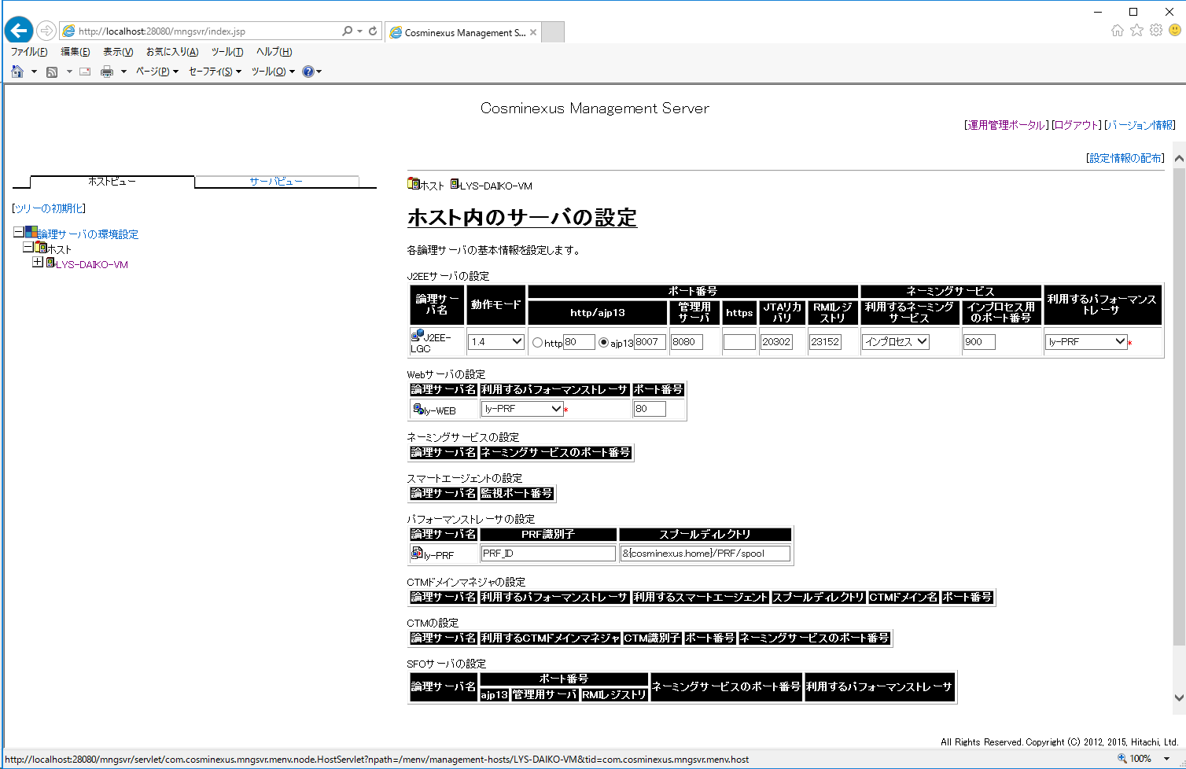

２箇所だけ変更
他はそのまま

Sheet3
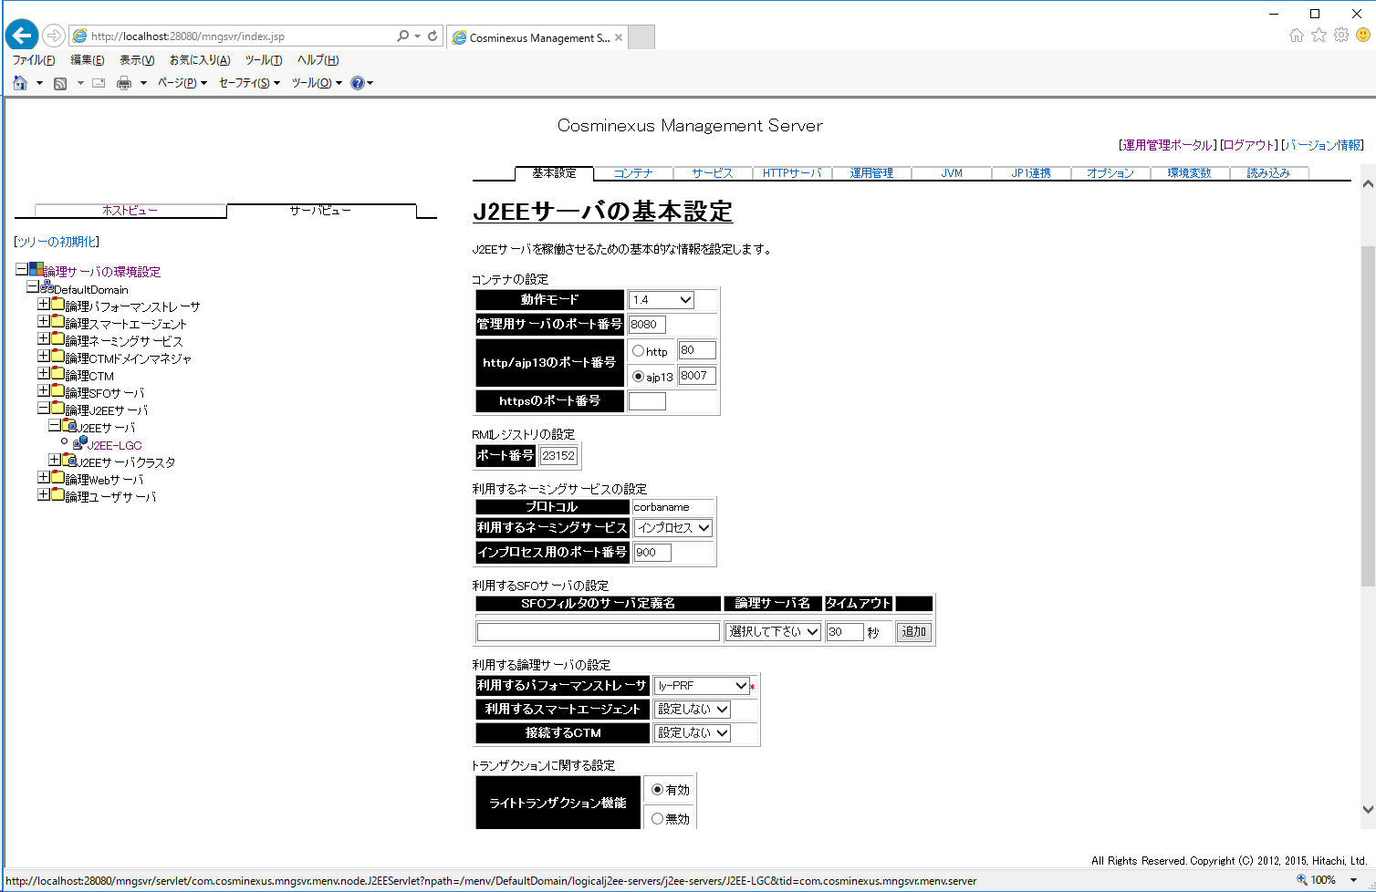

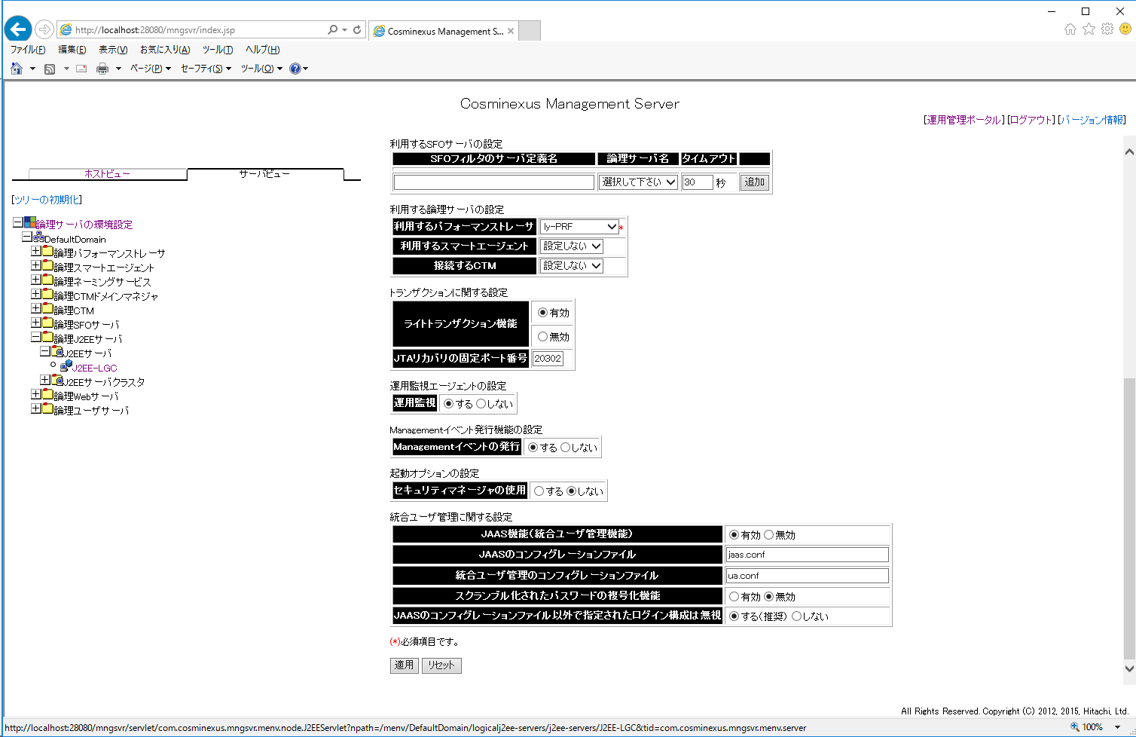

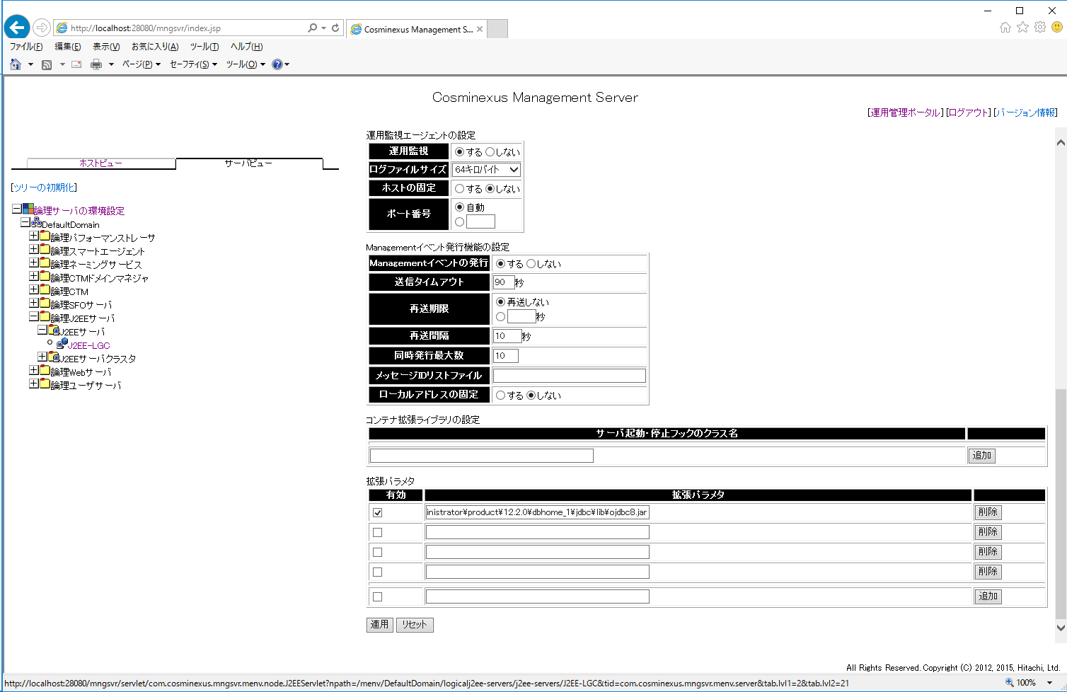

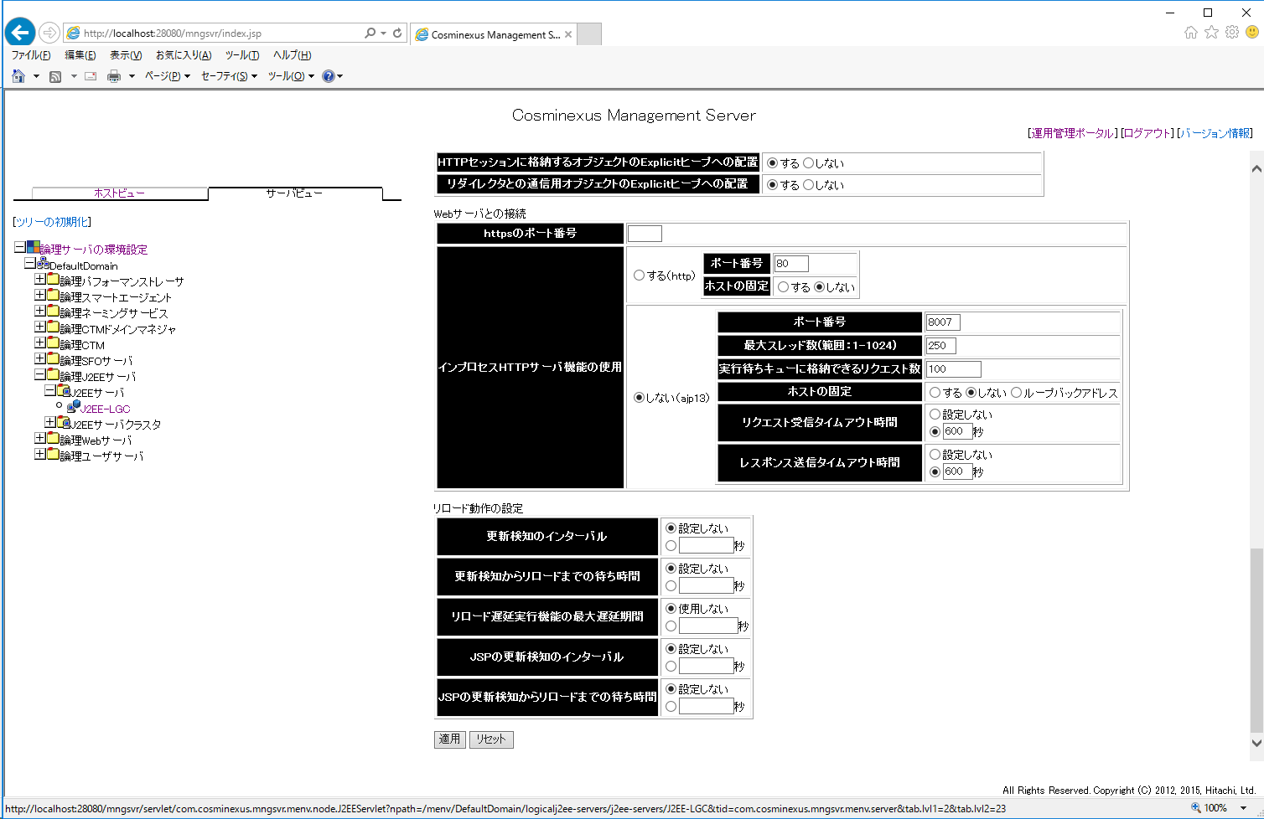

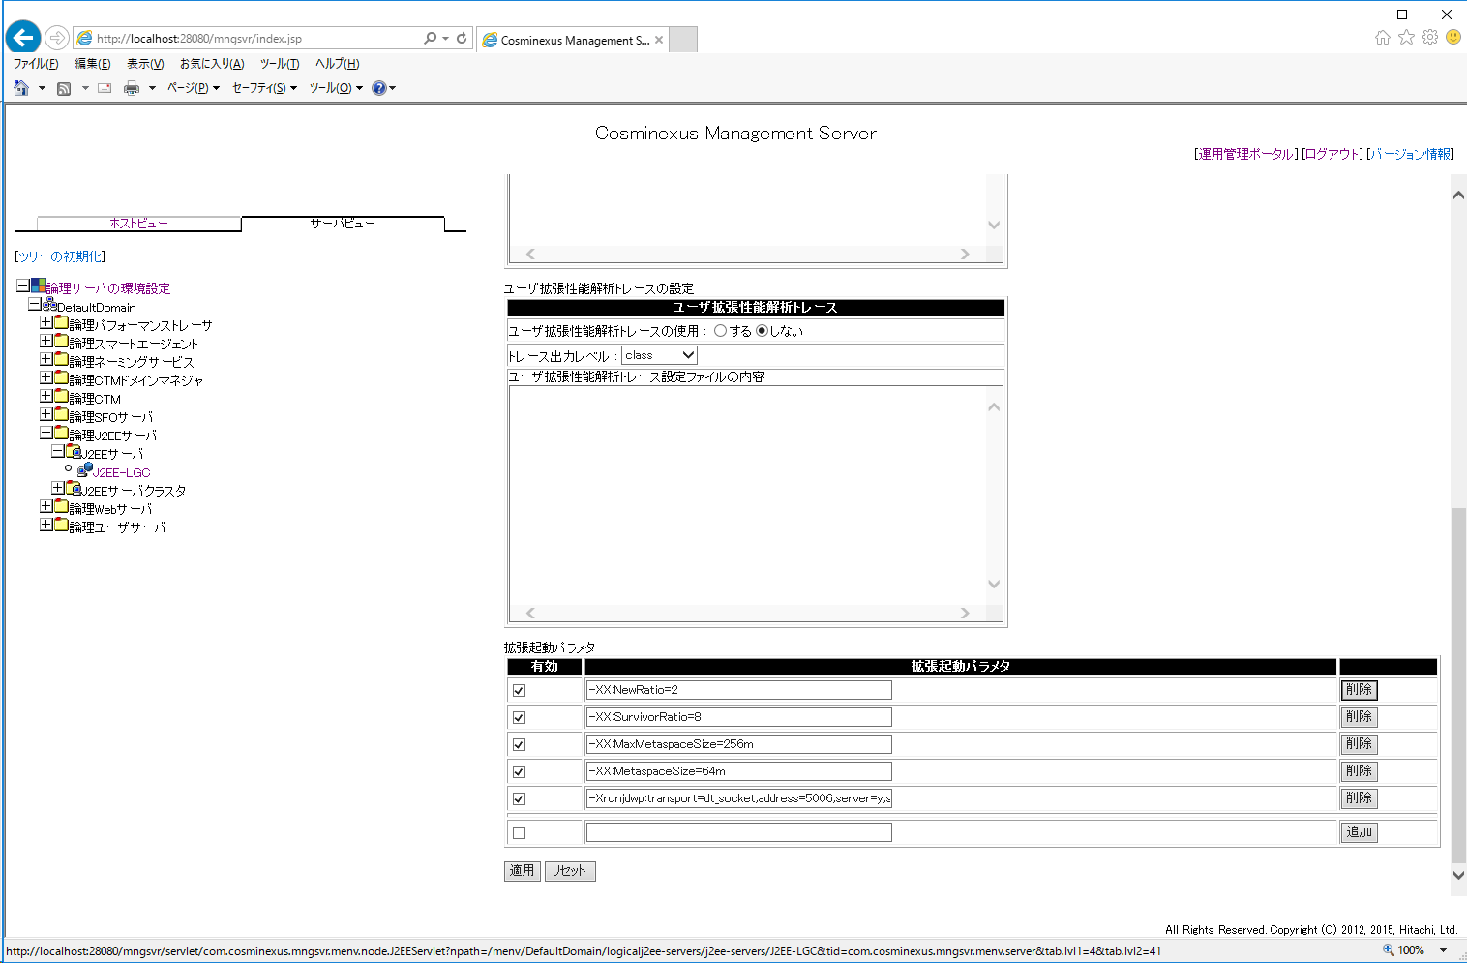

-XX:NewRatio=2
-XX:SurvivorRatio=8
-XX:MaxMetaspaceSize=256m
-XX:MetaspaceSize=64m
-Xrunjdwp:transport=dt_socket,address=5006,server=y,suspend=n

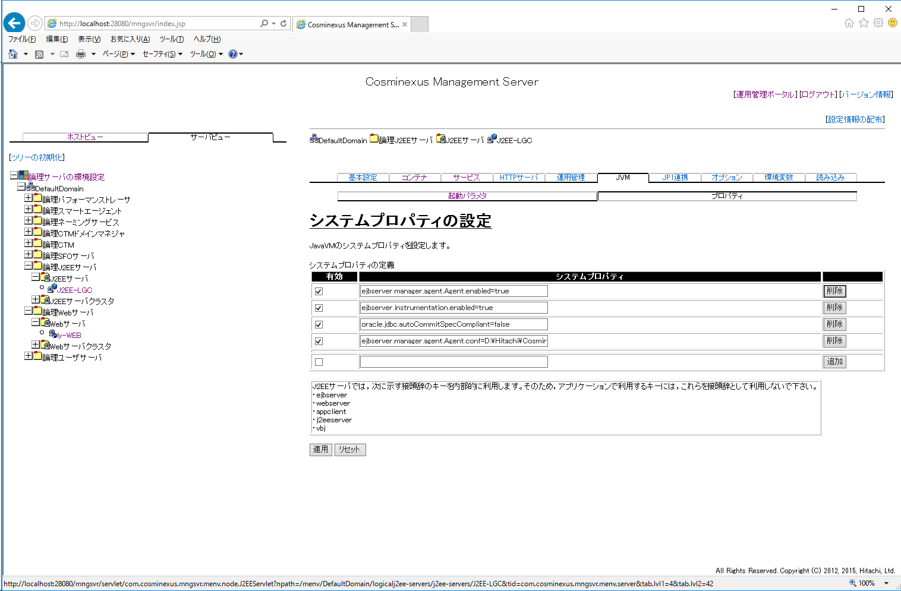

ejbserver.manager.agent.Agent.enabled=true
ejbserver.instrumentation.enabled=true
oracle.jdbc.autoCommitSpecCompliant=false
ejbserver.manager.agent.Agent.conf=D:\Hitachi\Cosminexus\manager\config\mngagent.J2EE-LGC.properties

Sheet4
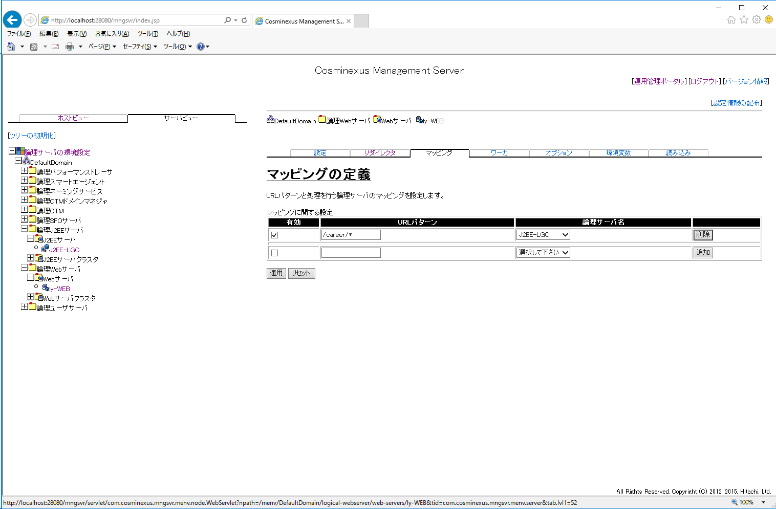

Sheet5
